关系图
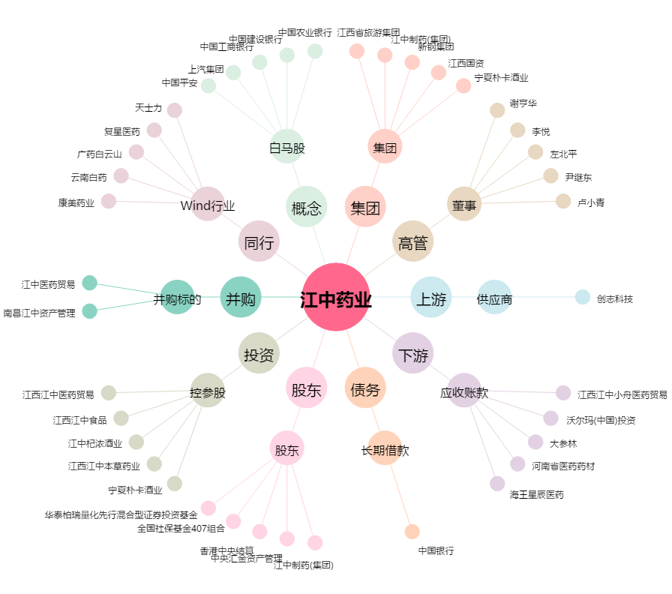
江中药业[600750.SH] - 关系概览图

